78 睡眠時間
78 睡眠時間

 | 時点 2021(R3)年10月（５年毎）
 | 単位 分 |  |  |  |  |  |  |  | 偏差値 |  |  | 38.1
順位 |  | 都道府県名 |  | 数 値 |  |  | 順位 | 都道府県名 |  | 数 値

 |  | 0 | 全 国 |  | 474 | (7時間54分) | 24 | 0 | 茨 城 |  | 476 | (7時間56分)
1 |  | 0 | 青 森 |  | 488 | (8時間8分) | 24 | 0 | 長 野 |  | 476 | (7時間56分)
2 |  | 0 | 秋 田 |  | 486 | (8時間6分) | 24 | 0 | 京 都 |  | 476 | (7時間56分)
3 |  | 0 | 鹿児島 |  | 485 | (8時間5分) | 24 | 0 | 福 岡 |  | 476 | (7時間56分)
4 |  | 0 | 宮 城 |  | 484 | (8時間4分) | 24 | 0 | 熊 本 |  | 476 | (7時間56分)
4 |  | 0 | 高 知 |  | 484 | (8時間4分) | 29 | 0 | 栃 木 |  | 475 | (7時間55分)
6 |  | 0 | 山 形 |  | 483 | (8時間3分) | 29 | 0 | 群 馬 |  | 475 | (7時間55分)
7 |  | 0 | 福 井 |  | 481 | (8時間1分) | 29 | 0 | 富 山 |  | 475 | (7時間55分)
7 |  | 0 | 沖 縄 |  | 481 | (8時間1分) | 29 | 0 | 和歌山 |  | 475 | (7時間55分)
9 |  | 0 | 北海道 |  | 480 | (8時間0分) | 29 | 0 | 大 分 |  | 475 | (7時間55分)
9 |  | 0 | 岩 手 |  | 480 | (8時間0分) | 34 | 0 | 岐 阜 |  | 474 | (7時間54分)
9 |  | 0 | 鳥 取 |  | 480 | (8時間0分) | 35 | 0 | 愛 知 |  | 473 | (7時間53分)
12 |  | 0 | 福 島 |  | 479 | (7時間59分) | 35 | 0 | 奈 良 |  | 473 | (7時間53分)
12 |  | 0 | 石 川 |  | 479 | (7時間59分) | 35 | 0 | 愛 媛 |  | 473 | (7時間53分)
12 |  | 0 | 山 梨 |  | 479 | (7時間59分) | 38 | 0 | 徳 島 |  | 472 | (7時間52分)
12 |  | 0 | 島 根 |  | 479 | (7時間59分) | 38 | 0 | 長 崎 |  | 472 | (7時間52分)
12 |  | 0 | 広 島 |  | 479 | (7時間59分) | 40 | 0 | 埼 玉 |  | 471 | (7時間51分)
12 |  | 0 | 宮 崎 |  | 479 | (7時間59分) | 40 | ◎ | 千 葉 |  | 471 | (7時間51分)
18 |  | 0 | 新 潟 |  | 478 | (7時間58分) | 40 | 0 | 大 阪 |  | 471 | (7時間51分)
18 |  | 0 | 滋 賀 |  | 478 | (7時間58分) | 43 | 0 | 兵 庫 |  | 470 | (7時間50分)
18 |  | 0 | 佐 賀 |  | 478 | (7時間58分) | 43 | 0 | 岡 山 |  | 470 | (7時間50分)
21 |  | 0 | 三 重 |  | 477 | (7時間57分) | 45 | 0 | 静 岡 |  | 469 | (7時間49分)
21 |  | 0 | 山 口 |  | 477 | (7時間57分) | 46 | 0 | 東 京 |  | 468 | (7時間48分)
21 |  | 0 | 香 川 |  | 477 | (7時間57分) | 46 | 0 | 神奈川 |  | 468 | (7時間48分)
睡眠時間
北海道 | 480
青 森 | 488
岩 手 | 480
宮 城 | 484
秋 田 | 486
山 形 | 483
福 島 | 479
茨 城 | 476
栃 木 | 475
群 馬 | 475
埼 玉 | 471
千 葉 | 471
東 京 | 468
神奈川 | 468
新 潟 | 478
富 山 | 475
石 川 | 479
福 井 | 481
山 梨 | 479
長 野 | 476
岐 阜 | 474
静 岡 | 469
愛 知 | 473
三 重 | 477
滋 賀 | 478
京 都 | 476
大 阪 | 471
兵 庫 | 470
奈 良 | 473
和歌山 | 475
鳥 取 | 480
島 根 | 479
岡 山 | 470
広 島 | 479
山 口 | 477
徳 島 | 472
香 川 | 477
愛 媛 | 473
高 知 | 484
福 岡 | 476
佐 賀 | 478
長 崎 | 472
熊 本 | 476
大 分 | 475
宮 崎 | 479
鹿児島 | 485
沖 縄 | 481

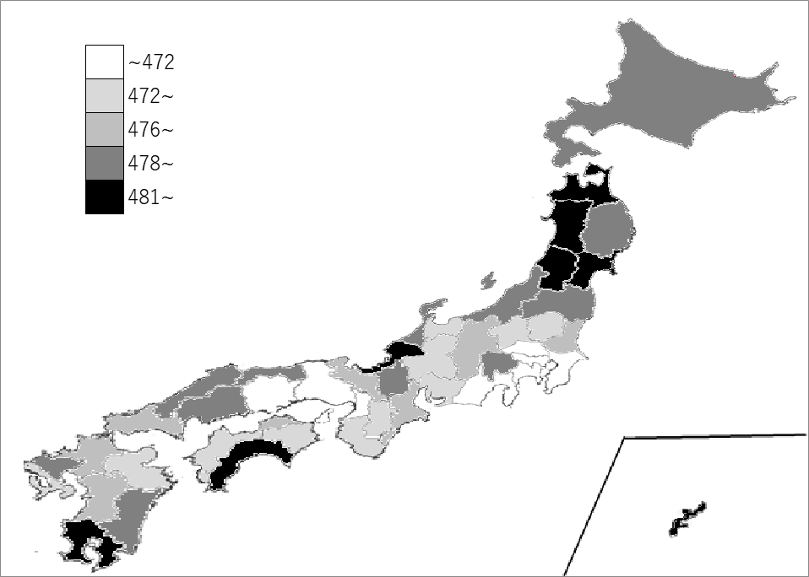
千葉県の推移
平成13年 | 458 | 44
平成18年 | 453 | 46
平成23年 | 454 | 44
平成28年 | 452 | 46
令和3年 | 471 | 40

《備 考》 ・資料出所 総務省統計局「社会生活基本調査」 注）1.10歳以上の男女の週平均です。 2.( )内の時間表記については、参考までに表示しています。

